상품제안서
소량 컬러인쇄 종이쇼핑백 1호~4호 | 상품코드: S25913

 |  |  |  |  |  |  | 02-713-8555 | www.synergygift.co.kr
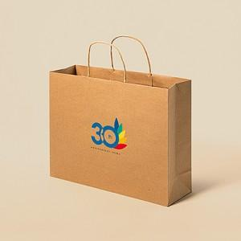

【상세/제작정보】 | <p>* 100개 단위로 제작 진행 가능합니다.</p><p>* 인쇄기본사이즈 : (가로) 14 x (세로) 10 cm, 그 외 사이즈는 별도문의!</p>

【인쇄/포장옵션】 | 풀칼라 / 포장불가능

【공급단가】 | 수량 | 200~ | 500~ | 1,000~ | 3,000~ | 10,000~
*VAT별도 | 1호 | 2,340원 | 2,210원 | 2,100원 | 2,050원 | 2,010원
 | 2호 | 2,470원 | 2,330원 | 2,220원 | 2,160원 | 2,120원
 | 3호 | 2,340원 | 2,210원 | 2,100원 | 2,050원 | 2,010원
 | 4호 | 2,470원 | 2,330원 | 2,220원 | 2,160원 | 2,120원

【상품 URL】 | https://www.synergygift.co.kr:443/src/goods_detail.php?gdno=25913

